Sheet1
www'w 範圍爲 w1222w fff"ffff
 |  |  |  | FALSE
 | 4 |  |  | FALSE

 |  | 1
 |  | 2 |  |  |  | 2
 |  | 3
 |  | 4
 |  | 5
 |  | 6 | 53 |  |  |  |  | 111hello'w he"lldo q9 |  | 37
 |  | 7 |  |  |  |  |  |  | 1
 |  | 8 |  |  |  |  | cc
 |  | 9 | 34 |  |  |  |  |  | www
 |  | 10
 |  | 11
 |  | 12 | FALSE
 |  | 13
 |  | 14
 |  | 15
yes |  | 16
 |  | 17

 |  |  |  |  | FALSE

Sheet5
 | 5 | 1
 | 6 | 2
 | 7 | 3
hello world
 | 9 | 5
 | 10 |  | c | 16 | 3
 | 11 | 7
 | 12
 | 13
 | 14 | 10
 | 15 | 111111a 33333333b 55555555555c 66666666666666666d
d11111111111 | 16 | 12
1.1222333333E+18 | 17 | 13
333444 | 18 | 14
 | 19 | 15
 | 20 | 16
 | aaa | 17
 | bbb | 18
 | cccc | 19
 | d11111111111 1122233333333333333 333444 | 20
 | e | 21
 | f | 22
 | g | 23
 | h | a
 | i | b
 | j | c

Sheet6
1 |  | 2
2a2 | s | 3
3a3 |  | 1 |  |  | optin | checkbox
4 |  | bbb222 | 2 | 5555a | 0
5 |  | 3
6
发发发烦烦烦飞飞飞
7 |  |  |  |  |  |  | f
8 |  | f
9
10
11
12 |  | 2
13 |  | 3
河里了飞飞飞飞飞哒哒哒哒哒哒哒哒哒一点的晚饭的房费我哦哦
14
15
16 |  |  |  |  | 11
17 |  |  |  |  | 12
18 |  |  |  |  | 14
19 |  |  |  |  | 15
 |  |  |  |  | 16
 |  |  |  |  | 18

Sheet7
多吃吃吃吃的服务费

 |  |  | 13
1
2
3
4
5 | 发发发我的发发 发发发发发发
6
7
8
9
10

 |  |  |  | 30

 |  | FFF
 |  |  |  | 100
 |  |  |  | 34 |  | <div style="height=300px"></div>

 |  |  |  |  | fff

 |  |  |  |  |  | fff

Sheet8
 |  | 1) Prospect Information Needed to Provide a Proposal: Pricing Model |  |  | Ancillary Charge | Standard | Change
 |  |  | #REF! | Price Level A Deal?
 |  |  | #REF! | #REF!
 |  |  | #REF! | Core Item Deal?
Key: |  | Needs Approval and/or Changed
 |  | Action Needed (follow --> or Modify existing Cell) | 5 | Pricing Level (5-Year is Standard)

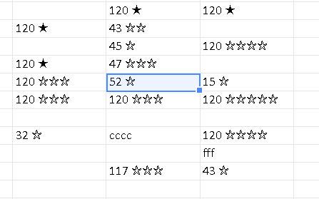

 | merge area and render background only

Sheet11
fffffff
3
4
5.5

21
22

 | fff

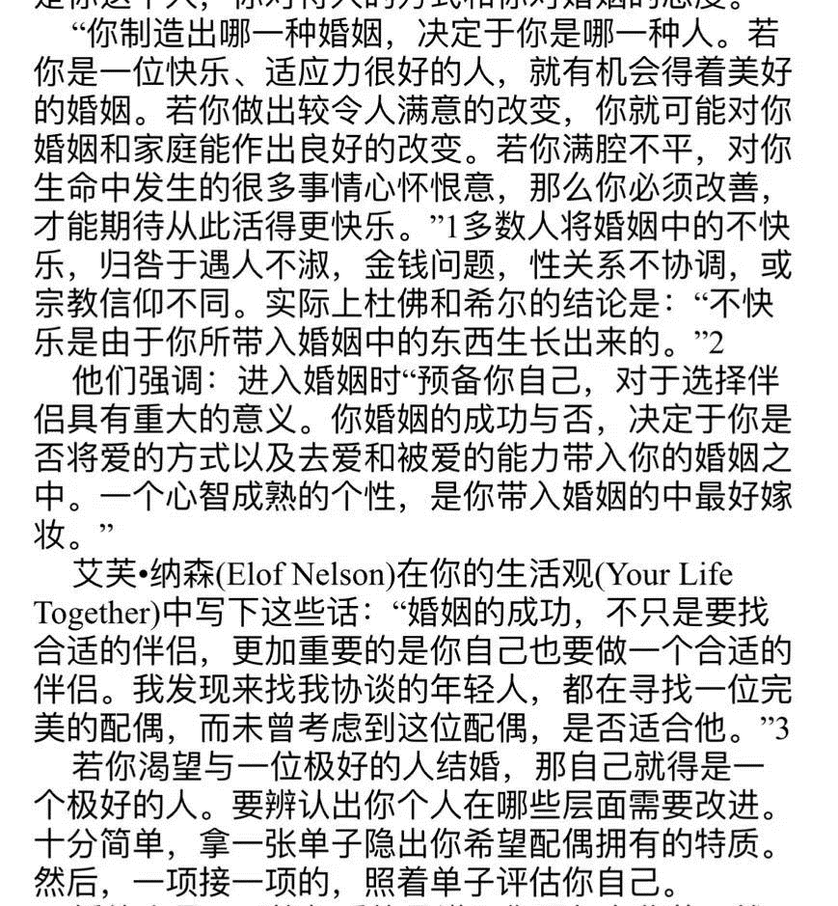

 |  | 尺寸 | 翡翠城 | 发发发

